Заказ
 |  | ООО "СпецДвери"
 |  | Заказ на изготовление металических изделий
 | Заказчик | Общество с ограниченной ответственностью «СТРОЙ-ТРЕЙД» ИНН/КПП 3664208770/366401001 ОГРН 1153668036873 БИК 044525700 Юр. Адрес: 394052, г. Воронеж, Маршала Шапошникова ул., дом 45 Факт адрес: 394052, г. Воронеж, Маршала Шапошникова ул., дом 45 Директор: Чепрасова Ирина Борисовна
 | Телфон | 89065864912
 | Дата и счет | № счета от

1 | 2 | 3 | 4 | 5 | 6 | 7 | 8 | 9 | 10 | 11 | 12 | 13 | 14 | 15 | 16 | 17 | 18 | 19
№ | Наименование | Кол-во, ед. | Высота двери по коробке, мм | Ширина двери по коробке, мм | Открывание | Размер рабочей створки, мм | Окрас | Наличник | Доводчик | Навес Левый, кол-во шт. | Навес Правый, кол-во шт. | Стекло на левой створке, кол-во | Стекло на правой створке, кол-во | Решётка на левой створке, кол-во | Решётка на правой створке, кол-во | Наличие фрамуги | Высота фрамуги, мм | Примечание (размер стёкол и решёток, если есть) (доп. информация по заказу)
1 | Дверь ДМ (МДФ1) | 1 | 2,050 | 820 | левая |  | антик медь | да |  | 2 |  |  |  |  |  |  |  | Полотно цельногнутое. Ручки раздельные Хром, замок Гардиан 12.11, Цилиндр ключ/повор. кнопка (барашек), дополнительный сувальдный замок Гардиан. Цвет МДФ накладки МИЛАНСКИЙ ОРЕХ. Рисунок шоколад. НЕТ НАЛИЧНИКА СПРАВА . Глазок.
 |  | 1

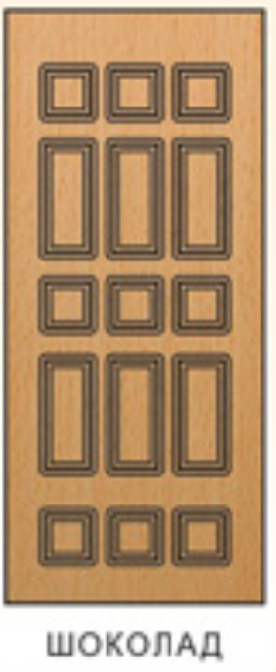
 | Зказчик: | Яценко Александр (Яценко А.А.)
 |  | (подпись) (расшифровка подписи) должность
 |  |  |  | М.П.

